2020_11_data
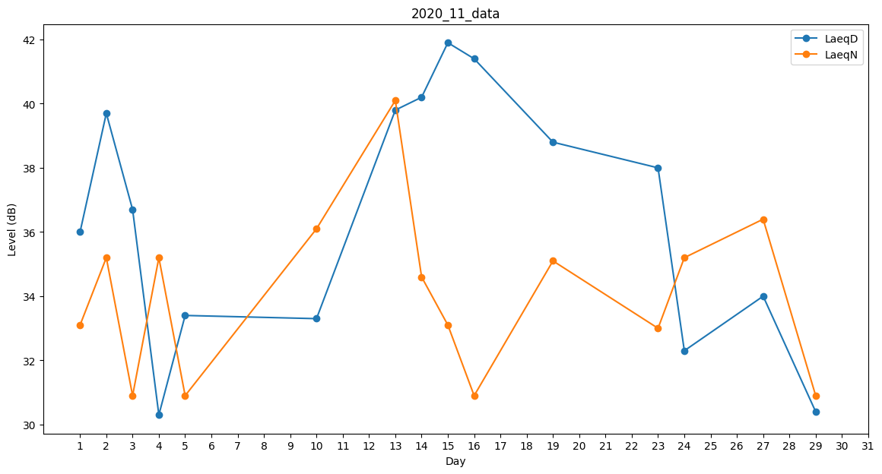
Day | LaeqD | LaeqN
1 | 36 | 33.1
2 | 39.7 | 35.2
3 | 36.7 | 30.9
4 | 30.3 | 35.2
5 | 33.4 | 30.9
6 | 0 | 33.3
7 | 0 | 34.6
8 | 0 | 36
9 | 37.4 | 0
10 | 33.3 | 36.1
11 | 34.7 | 0
12 | 41.8 | 0
13 | 39.8 | 40.1
14 | 40.2 | 34.6
15 | 41.9 | 33.1
16 | 41.4 | 30.9
17 | 0 | 35.2
18 | 0 | 38.6
19 | 38.8 | 35.1
20 | 30.4 | 0
21 | 0 | 34.6
22 | 0 | 0
23 | 38 | 33
24 | 32.3 | 35.2
25 | 0 | 38.5
26 | 0 | 0
27 | 34 | 36.4
28 | 0 | 35.3
29 | 30.4 | 30.9
30 | 36.7 | 0

